Postmarkt 2021
 | Daten zum Postmarkt, Stand: Januar 2023

 | Umsätze auf den Märkten des Postwesens
 | Beschäftigte in den Märkten des Postwestens
 | Umsätze im lizenzpflichtigen Briefbereich
 | Umsatzanteile lizenzpflichtiger Briefbereich
 | Sendungsmengen im lizenzpflichtigen Briefbereich
 | Sendungsmengenanteile im lizenzpflichtigen Briefbereich
 | Umsatzentwicklung im KEP-Markt nach Segmenten
 | Sendungsmengenentwicklung im Paket- und Expressbereich
 | Paketmarkt Umsätze
 | Paketmarkt Sendungsmengen

 | Disclaimer

Umsätze auf den Märkten des Postwesens 2021
in Mrd. Euro

 | Jahr |  |  |  | 2021
 | gesamt |  |  |  | 34.6
 | Kurier-, Express- und Paketdienste |  |  |  | 25.7
 | lizenzpflichtiger Briefbereich |  |  |  | 7.9
 | adressierte Zeitungen und Zeitschriften |  |  |  | 0.6
 | nicht lizenzpfl. Sendungen über das Briefnetz |  |  |  | 0.4
 |  |  |  |  | 0
Umsätze im Postwesen 2021 in Milliarden Euro

 | zurück
Beschäftigte in den Märkten des Postwestens
im Jahr 2021

 | Beschäftigte der Deutsche Post-Gruppe |  |  |  | 191,640
 | Beschäftigte der Wettbewerber |  |  |  | 210,321
 | gesamt |  |  |  | 401,961

Beschäftigte in den Märkten des Postwesens 2021
Beschäftigte insgesamt: 401.961

 | zurück

Umsätze im lizenzpflichtigen Briefbereich nach Anbietergruppen
in Mrd. Stück

 | Jahr |  |  | 2017 | 2018 | 2019 | 2020 | 2021 | 2022p
 | Deutsche Post-Gruppe |  |  | 7.600 | 7.237 | 6.994 | 6.891 | 6.705 | 6.599
 | Wettbewerber |  |  | 1.200 | 1.131 | 1.149 | 1.185 | 1.152 | 1.095
 | gesamt |  |  | 8.800 | 8.368 | 8.143 | 8.076 | 7.857 | 7.694
 | p) Prognosewerte

Umsätze lizenzpflichtiger Briefbereich nach Anbietergruppen in Mrd. Euro

 | zurück

Umsatzanteile lizenzpflichtiger Briefbereich

 | Jahr |  |  | 2017 | 2018 | 2019 | 2020 | 2021 | 2022p
 | Deutsche Post-Gruppe |  |  | 86.4% | 86.5% | 85.9% | 85.3% | 85.3% | 85.8%
 | Wettbewerber |  |  | 13.6% | 13.5% | 14.1% | 14.7% | 14.7% | 14.2%
 | p) Prognosewerte

Umsatzanteile lizenzpflichtiger Briefbereich in Prozent

 | zurück

Sendungsmengen im lizenzpflichtigen Briefbereich nach Anbietergruppen
in Mrd. Stück

 | Jahr |  |  | 2017 | 2018 | 2019 | 2020 | 2021 | 2022p
 | Deutsche Post-Gruppe |  |  | 12.900 | 12.154 | 11.687 | 10.585 | 10.396 | 10.001
 | Wettbewerber |  |  | 2.000 | 2.033 | 1.895 | 1.789 | 1.806 | 1.669
 | gesamt |  |  | 14.900 | 14.187 | 13.582 | 12.374 | 12.202 | 11.670
 | p) Prognosewerte

Sendungsmengen lizenzpflichtiger Briefbereich nach Anbietergruppen in Mrd. Stück

 | zurück

Sendungsmengenanteile lizenzpflichtiger Briefbereich

 | Jahr |  | 2017 | 2018 | 2019 | 2020 | 2021 | 2022p
 | Deutsche Post-Gruppe |  | 86.6% | 85.9% | 86.0% | 85.5% | 85.2% | 85.7%
 | Wettbewerber |  | 13.4% | 14.1% | 14.0% | 14.5% | 14.8% | 14.3%
 | p) Prognosewerte
Sendungsmengenanteile lizenzpflichtiger Briefbereich in Prozent

 | zurück

Umsatzentwicklung im KEP-Markt nach Segmenten
in Mrd. Euro*

 | Jahr | 2017 |  | 2018 |  | 2019 |  | 2020 |  | 2021
 | Kurier | 3.559 |  | 3.630 |  | 3.800 |  | 3.979 |  | 4.184
 | Express | 2.855 |  | 2.588 |  | 2.309 |  | 2.215 |  | 2.739
 | Paket | 10.179 |  | 11.441 |  | 12.172 |  | 15.608 |  | 18.728
 | KEP-Gesamt | 16.593 |  | 17.659 |  | 18.282 |  | 21.802 |  | 25.651
 | *Tabelle enthält Rundungsdifferenzen

Umsatzentwicklung im KEP-Markt nach Segmenten in Mrd. Euro

 | zurück
Sendungsmengenentwicklung Paket und Express
in Mrd. Stück

 | Jahr |  | 2017 | 2018 | 2019 | 2020 | 2021
 | gesamt |  | 2.785 | 2.995 | 3.179 | 3.822 | 4.662
 | Paket |  | 2.660 | 2.879 | 3.059 | 3.698 | 4.511
 | Express |  | 0.125 | 0.116 | 0.120 | 0.124 | 0.150

Sendungsmengenentwicklung Paket und Express in Mrd. Stück

 | zurück

Paketmarkt Umsätze
in Mrd. Euro

 | Jahr |  | 2017 | 2018 | 2019 | 2020 | 2021 | 2022p
 | Inland |  | 8.039 | 8.737 | 9.380 | 12.440 | 15.281 | 15.691
 | Ausland |  | 2.141 | 2.704 | 2.792 | 3.168 | 3.447 | 3.400
 | gesamt |  | 10.180 | 11.441 | 12.172 | 15.608 | 18.728 | 19.091
 | p) Prognosewerte

Paketmarkt Umsätze in Mrd. Euro
*aktualisierte Angaben aufgrund neuer Marktdaten

 | zurück

Paketmarkt Mengen
in Mrd. Stück

 | Jahr |  | 2017 | 2018 | 2019 | 2020 | 2021 | 2022p
 | Inland |  | 2.362 | 2.529 | 2.699 | 3.306 | 4.050 | 3.995
 | Ausland |  | 0.298 | 0.350 | 0.360 | 0.393 | 0.461 | 0.467
 | gesamt |  | 2.660 | 2.879 | 3.059 | 3.699 | 4.511 | 4.462
 | p) Prognosewerte

Paketmarkt Mengen in Mrd. Stück

 | zurück

Paketmarkt Sendungsmengenanteile Paketdienstleister

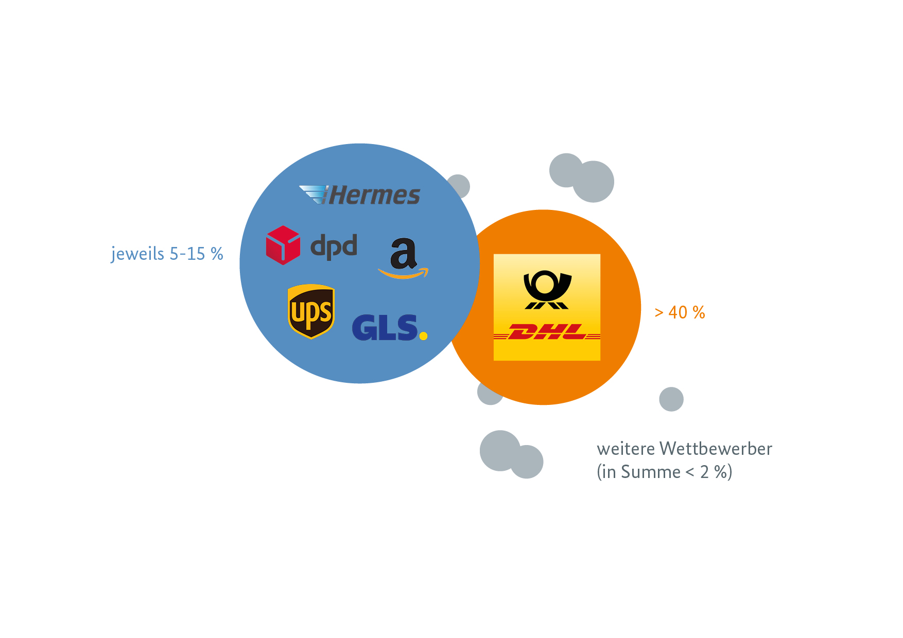

 | zurück

 | Disclaimer

 |  | Datennutzung

 |  | Die hier veröffentlichten Daten gelten als für die Öffentlichkeit zur freien Verfügung und Verwendung bereitgestellt.
 |  | Hierfür können die Daten kostenfrei heruntergeladen und gespeichert werden.
 |  | Weitere Informationen über den Postbereich und die hier veröffentlichten Daten erhalten Sie hier
 |  | https://www.bundesnetzagentur.de/DE/Allgemeines/Presse/Mediathek/Berichte/berichte-node.html.

 |  | Marktdaten können kostenfrei verwendet werden

 |  | Die Bundesnetzagentur ist bestrebt, eine größtmögliche Nutzung der Daten zu ermöglichen.
 |  | Daher werden alle Marktdaten, die in diesem Bereich veröffentlicht werden, unter einer
 |  | Creative Commons Namensnennung 4.0 International Lizenz angeboten.

 |  | Heruntergeladene Marktdaten dürfen Sie

 |  | - Teilen - die Daten dürfen Sie unter Nennung der Quelle in beliebigen Medien und Formaten teilen und vervielfältigen.
 |  | Als Namensnennung ist "Bundesnetzagentur" zu verwenden.

 |  | - Bearbeiten - heruntergeladene Daten dürfen in Teilen genutzt, zusammengefügt und verändert werden.

 |  | Weitere Informationen zur Creative-Common-Lizenz finden sich auf der Webseite
 |  | creativecommons.org.

 |  | Hohe Datenqualität
 |  | Die Datenqualität ist ein entscheidender Aspekt. Die Bundesnetzagentur bezieht die Daten direkt von den Unternehmen.
 |  | Sie steht dabei in stetigem Austausch mit den Datenlieferanten, um die Datenqualität kontinuierlich zu verbessern.
 |  | Eine Haftung der Bundesnetzagentur für die Richtigkeit und Vollständigkeit der Daten wird ausgeschlossen.

 | zurück

